Hoja 1
Nombre emisora | Frecuencia operación | Ancho de banda señal sin demodular (imagen medida) | Emisora cumple parametros de ancho de banda (SI/NO) | Emisora legalmente registrada (SI/NO) | señal L+R (SI/NO) | Pilot (SI/NO) | Señal L-R (SI/NO) | señal RBDS (SI/NO) | Imagen de evidencia señal demodulada
Emisora La Cultural | 100,7MHz | 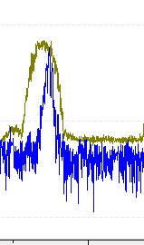 |  | SI | si | si | si | si | 
UTS Radio | 101,7MHz | 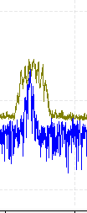 |  | SI | si | si | si | no | 
La Mega | 102,5MHz | 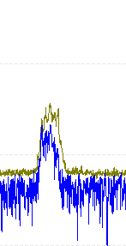 |  |  | si | si | si | si | 
W Radio | 90,7MHz | 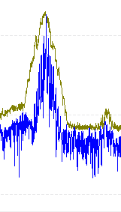 |  | SI | si | si | si | si | 
Radio Policia Nacional | 91,7MHz | 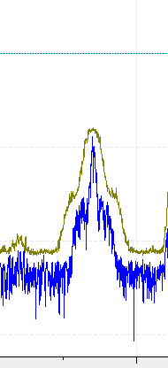 | NO | SI | si | si | si | no | 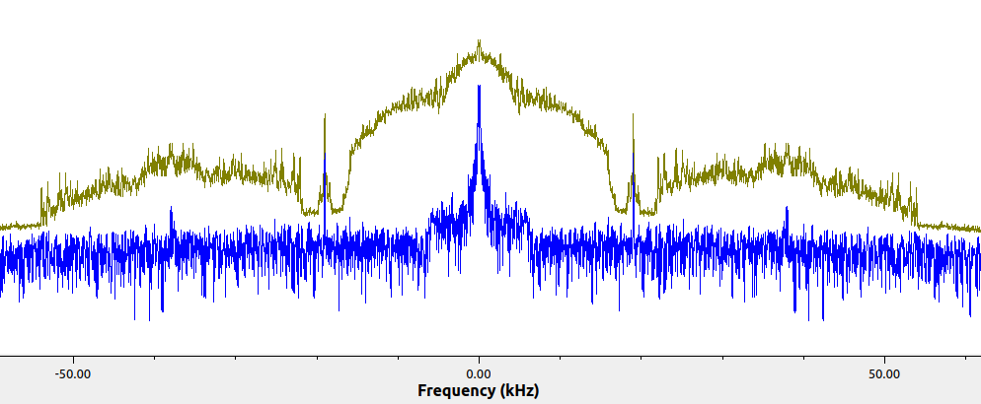
Colombia Stereo | 92,9MHz | 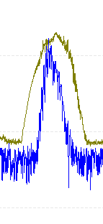 |  | SI | si | si | si | si | 
La brujula | 93,4MHz | 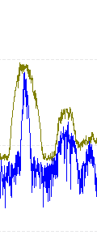 |  | SI | si | si | si | no | 
Tropicana | 95,7MHZ | 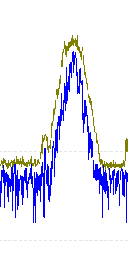 |  | SI | si | si | si | si | 
UIS | 96,9MHZ | 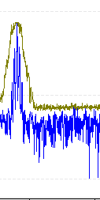 |  | SI | si | si | si | no | 
Olimpica Stereo | 97,7MHz | 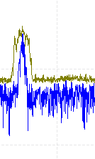 |  | SI | si | si | si | no | 
La FM | 99,7MHz | 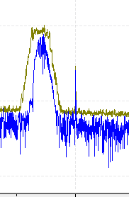 |  | SI | si | si | si | no | 
LA Exitosa | 89,1MHz |  |  | SI | si | si | si | no | 
Radio Nacional de Colombia | 92,3MHz | 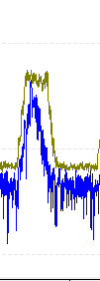 |  | SI | si | si | si | si | 
Radio Usta | 96,2MHz | 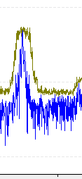 |  | SI | si | si | si | si | 
Caracol Radio | 99,2MHz |  |  | SI | si | si | si | no | 
El sol | 103,7 MHz | 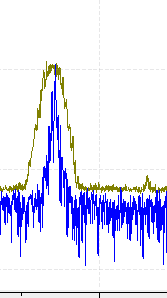 |  | SI | si | si | si | si | 
Besame Radio | 104.7MHz |  |  | SI | si | si | si | si | 
Radio Uno | 106.7MHz | 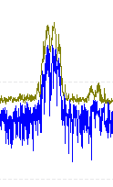 |  | SI | si | si | si | no | 
LA U Radio | 107.7MHz |  |  | SI | si | si | si | si | 

